Gráfico - Média
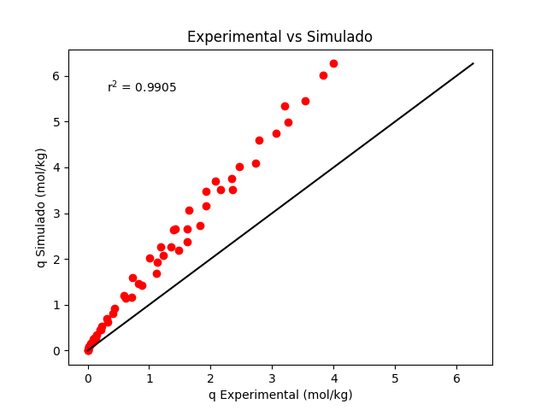
Temperatura | Pressão | q Exp. | q Sim. | Média erros absolutos
298.15 | 0 | 0 | 0 | 0.82764852822
298.15 | 0.0405 | 0.024 | 0.078489434228 | Desvio padrão
298.15 | 0.1203 | 0.089 | 0.18782382657 | 0.64991020778
298.15 | 0.191 | 0.131 | 0.27131636403 | Intervalo de Confiança
298.15 | 0.5515 | 0.326 | 0.62315672514 | (0,650257 , 1,00504)
298.15 | 1.25 | 0.712 | 1.1592482407
298.15 | 1.65 | 0.877 | 1.4213629302
298.15 | 2.1 | 1.12 | 1.6904014902
298.15 | 3.06 | 1.474 | 2.1973473463
298.15 | 3.45 | 1.617 | 2.3830015639
298.15 | 4.25 | 1.83 | 2.7350400662
298.15 | 6.31 | 2.357 | 3.5064249797
298.15 | 8.19 | 2.726 | 4.0886336918
298.15 | 10.7 | 3.06 | 4.7404212529
298.15 | 11.8 | 3.26 | 4.9912718166
298.15 | 14.1 | 3.53 | 5.4620021925
298.15 | 17.2 | 3.834 | 6.0048152811
298.15 | 18.9 | 3.991 | 6.2669723633
308.15 | 0 | 0 | 0
308.15 | 0.0525 | 0.022 | 0.089662197171
308.15 | 0.1115 | 0.064 | 0.16399183533
308.15 | 0.204 | 0.109 | 0.26533455681
308.15 | 0.4007 | 0.21 | 0.45180414181
308.15 | 0.8516 | 0.415 | 0.80927305092
308.15 | 1.35 | 0.623 | 1.1447235237
308.15 | 1.9 | 0.823 | 1.4707624803
308.15 | 2.8 | 1.133 | 1.9373367961
308.15 | 3.1 | 1.232 | 2.0788091776
308.15 | 3.5 | 1.36 | 2.2585136938
308.15 | 4.45 | 1.618 | 2.6507258303
308.15 | 5.85 | 1.931 | 3.1585749616
308.15 | 6.95 | 2.154 | 3.5120607508
308.15 | 7.8 | 2.341 | 3.7629909132
308.15 | 8.75 | 2.466 | 4.0238980694
308.15 | 11.1 | 2.792 | 4.5965397239
308.15 | 14.8 | 3.201 | 5.3401312959
323.15 | 0 | 0 | 0
323.15 | 0.0603 | 0.017 | 0.090276048995
323.15 | 0.1215 | 0.052 | 0.15830653463
323.15 | 0.22 | 0.09 | 0.25409796898
323.15 | 0.3302 | 0.14 | 0.35039804629
323.15 | 0.4612 | 0.196 | 0.45556383994
323.15 | 0.5505 | 0.227 | 0.52304517578
323.15 | 0.801 | 0.312 | 0.69909174948
323.15 | 1.15 | 0.432 | 0.92094069636
323.15 | 1.65 | 0.59 | 1.2062129721
323.15 | 2.4 | 0.731 | 1.5846964237
323.15 | 3.4 | 1.009 | 2.0255037196
323.15 | 4 | 1.193 | 2.2638835728
323.15 | 5.1 | 1.423 | 2.6617003072
323.15 | 5.05 | 1.395 | 2.6445772469
323.15 | 6.35 | 1.653 | 3.0646790196
323.15 | 7.8 | 1.929 | 3.4810173048
323.15 | 8.65 | 2.077 | 3.7041673331

Gráfico - Mínimo
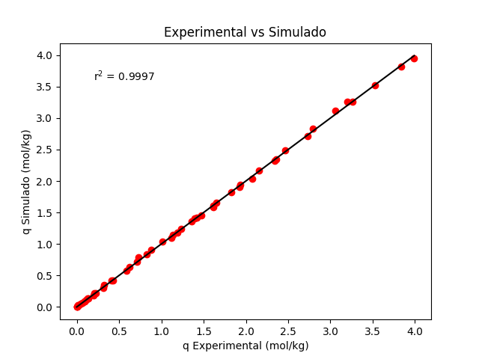
Temperatura | Pressão | q Experimental | q Simulado | Média erros absolutos
298.15 | 0 | 0 | 0 | 0.014978047162
298.15 | 0.0405 | 0.024 | 0.031943006139 | Desvio padrão
298.15 | 0.1203 | 0.089 | 0.08818267402 | 0.014519278657
298.15 | 0.191 | 0.131 | 0.13521475594 | Intervalo de Confiança
298.15 | 0.5515 | 0.326 | 0.35384322001 | (0,011015 , 0,018941)
298.15 | 1.25 | 0.712 | 0.71785715376
298.15 | 1.65 | 0.877 | 0.90177886176
298.15 | 2.1 | 1.12 | 1.0920505197
298.15 | 3.06 | 1.474 | 1.4504276799
298.15 | 3.45 | 1.617 | 1.5806736103
298.15 | 4.25 | 1.83 | 1.8250464482
298.15 | 6.31 | 2.357 | 2.3441804172
298.15 | 8.19 | 2.726 | 2.7175857214
298.15 | 10.7 | 3.06 | 3.1142998163
298.15 | 11.8 | 3.26 | 3.2606987743
298.15 | 14.1 | 3.53 | 3.5258108896
298.15 | 17.2 | 3.834 | 3.815891811
298.15 | 18.9 | 3.991 | 3.9500216645
308.15 | 0 | 0 | 0
308.15 | 0.0525 | 0.022 | 0.03286559291
308.15 | 0.1115 | 0.064 | 0.066409104752
308.15 | 0.204 | 0.109 | 0.11631345329
308.15 | 0.4007 | 0.21 | 0.21602850998
308.15 | 0.8516 | 0.415 | 0.4242459874
308.15 | 1.35 | 0.623 | 0.63161982921
308.15 | 1.9 | 0.823 | 0.8395638564
308.15 | 2.8 | 1.133 | 1.1428217323
308.15 | 3.1 | 1.232 | 1.235376076
308.15 | 3.5 | 1.36 | 1.3530302996
308.15 | 4.45 | 1.618 | 1.6092726292
308.15 | 5.85 | 1.931 | 1.9377546772
308.15 | 6.95 | 2.154 | 2.1628462727
308.15 | 7.8 | 2.341 | 2.3204022951
308.15 | 8.75 | 2.466 | 2.4820045989
308.15 | 11.1 | 2.792 | 2.8278589484
308.15 | 14.8 | 3.201 | 3.2568581633
323.15 | 0 | 0 | 0
323.15 | 0.0603 | 0.017 | 0.027805440967
323.15 | 0.1215 | 0.052 | 0.053536438798
323.15 | 0.22 | 0.09 | 0.093012106711
323.15 | 0.3302 | 0.14 | 0.13537310266
323.15 | 0.4612 | 0.196 | 0.18393838514
323.15 | 0.5505 | 0.227 | 0.21613763711
323.15 | 0.801 | 0.312 | 0.30323918845
323.15 | 1.15 | 0.432 | 0.41808178494
323.15 | 1.65 | 0.59 | 0.57199354975
323.15 | 2.4 | 0.731 | 0.78398042371
323.15 | 3.4 | 1.009 | 1.038390931
323.15 | 4 | 1.193 | 1.1781869369
323.15 | 5.1 | 1.423 | 1.4135433818
323.15 | 5.05 | 1.395 | 1.4033775221
323.15 | 6.35 | 1.653 | 1.6532011632
323.15 | 7.8 | 1.929 | 1.9007116676
323.15 | 8.65 | 2.077 | 2.0329095768

